关系图
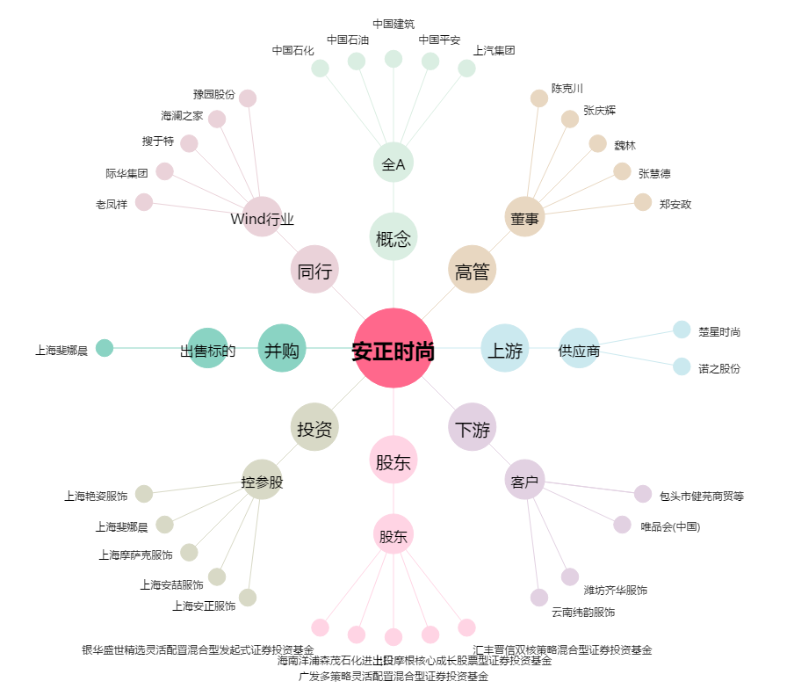
安正时尚[603839.SH] - 关系概览图

